상품제안서
베이직 에코백 [31x36] | 상품코드: S23964

 |  |  |  |  |  |  | 02-713-8555 | www.synergygift.co.kr
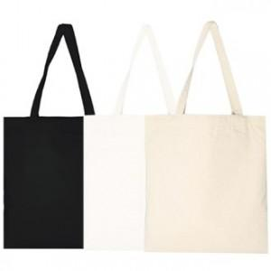

【상세/제작정보】 | <p><span style="font-size: 14pt;">※ 화이트 단종 / 1,000개 이상 진행시 주문제작으로 진행 가능합니다.</span></p><p><span style="font-size: 14pt;">&nbsp;</span></p><p><span style="font-size: 14pt;">※ 운임비 별도 발생 됩니다.</span></p>

【인쇄/포장옵션】 | 실크 / OPP(비닐)

【공급단가】 | 수량 | 200~ | 500~ | 1,000~ | 5,000~ | 10,000~
*VAT별도 | 화이트(단종) | 1,330원 | 1,250원 | 1,210원 | 1,140원 | 1,120원
 | 베이지 | 1,330원 | 1,250원 | 1,210원 | 1,140원 | 1,120원
 | 블랙 | 1,330원 | 1,250원 | 1,210원 | 1,140원 | 1,120원

【상품 URL】 | https://www.synergygift.co.kr:443/src/goods_detail.php?gdno=23964

